Sheet1
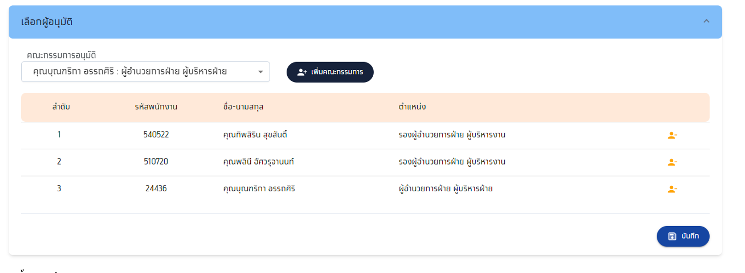
SC1 : การสร้างใบคำขอกู้ บันทึกข้อมูล และยื่นกู้ โดยพนักงาน | >21377 : นายบุญเชิด พิกุลแย้ม |  | ผู้บังคับบัญชาหน่วยงาน
SC2_หัวหน้างานให้ความเห็นชอบ | >>>> | DE 550281

SC4_DE_การบันทึกข้อมูล | >>>> | CA 640348
SC5_การบันทึกและนำส่งงานของเจ้าหน้าที่วิเคราะห์สินเชื่อ

SC6_คณะกรรมการอนุมัติ | 540522
 | 510720
 | 24436

Summary
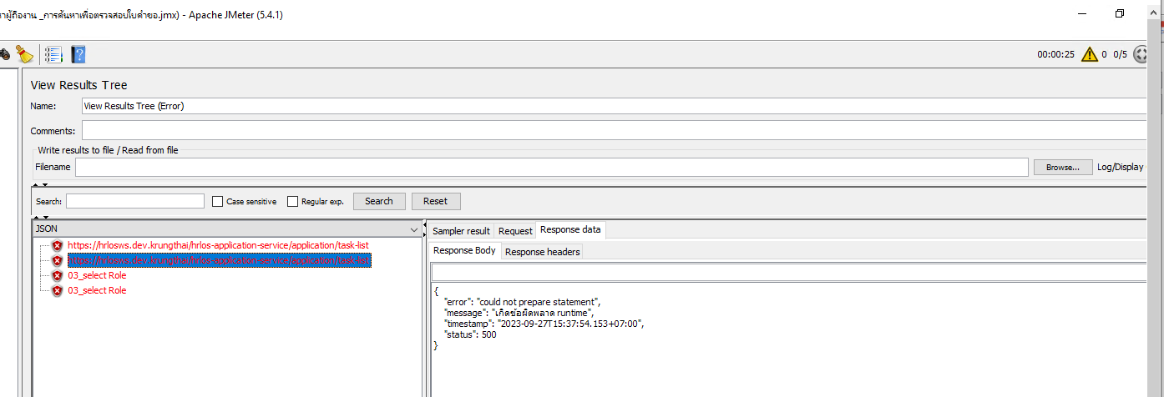
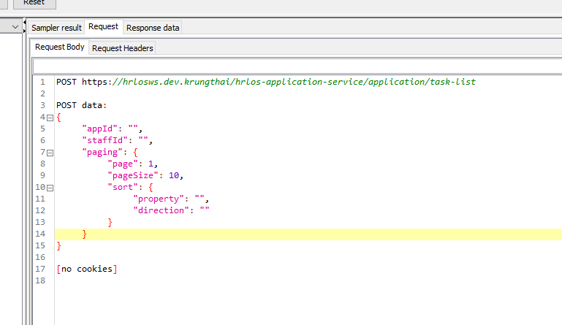
Test Scenario | users | ramp up (S) | Thinktimes (s) | Duration (s) | Transactions | Status
SC1_การสร้างใบคำขอของพนักงาน | 5 | 10 | 30 | 30 | 20 | Pass
SC2_หัวหน้างานให้ความเห็นชอบ | 5 | 0 | 30 | 30 | 20 | Pass
SC3_การค้นหาผู้ถืองาน _การค้นหาเพื่อตรวจสอบใบคำขอ | 5 | 0 | 10 | 30 | - | Pass
SC4_การบันทึกข้อมูล และส่งงานของเจ้าหน้าที่ตรวจสอบและบันทึกข้อมูล (DE) | 5 | 0 | 30 | 30 | 20 | Pass
SC5_การบันทึกและนำส่งงานของเจ้าหน้าที่วิเคราะห์สินเชื่อ | 5 | 0 | 30 | 30 | 20 | Pass
SC6_คณะกรรมการอนุมัติ | 5 | 0 | 30 | 30 | 20 | Pass

